ケース1～3

テスト内容：
【画面】
・加入者追加画面で ①バッチ稼働対象 と ②対象外の加入者 を作成する。
・料金情報追加画面で ③バッチ稼働対象 と ④対象外の料金情報 を作成する。
【バッチ】
・⑤バッチ稼働対象年月：2023年6月で実行。
画面で加入者・料金情報を作成後にバッチを起動する。

確認内容：
・DBの請求ステータスに「2023年6月」の請求情報が作成されていること。
・DBの請求データにバッチ稼働対象の加入者のデータが作成されていること。
・DBの請求明細データにバッチ稼働対象の料金情報のデータが作成されていること。

①《バッチ対象加入者》 | ②《バッチ対象外加入者》
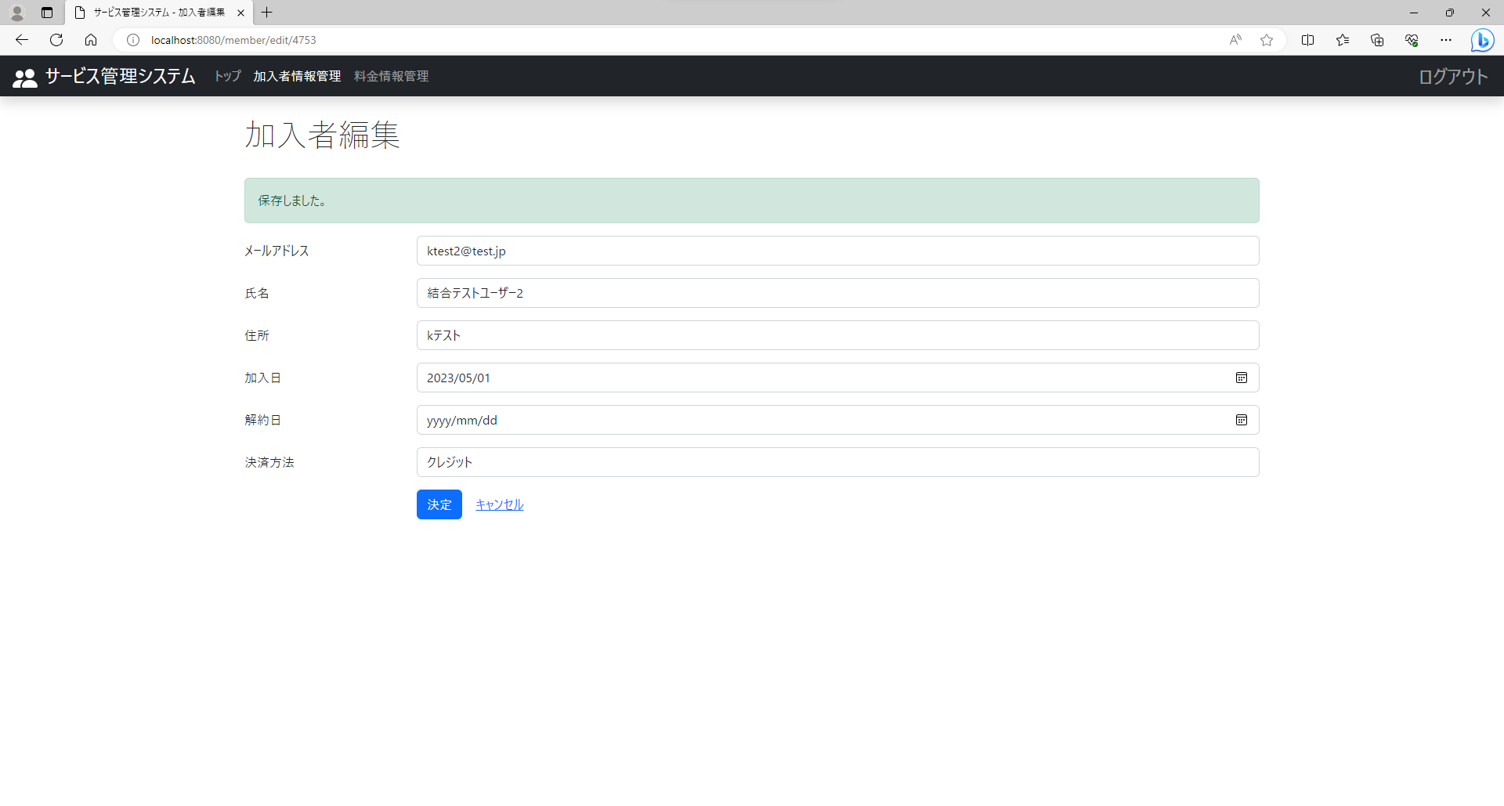
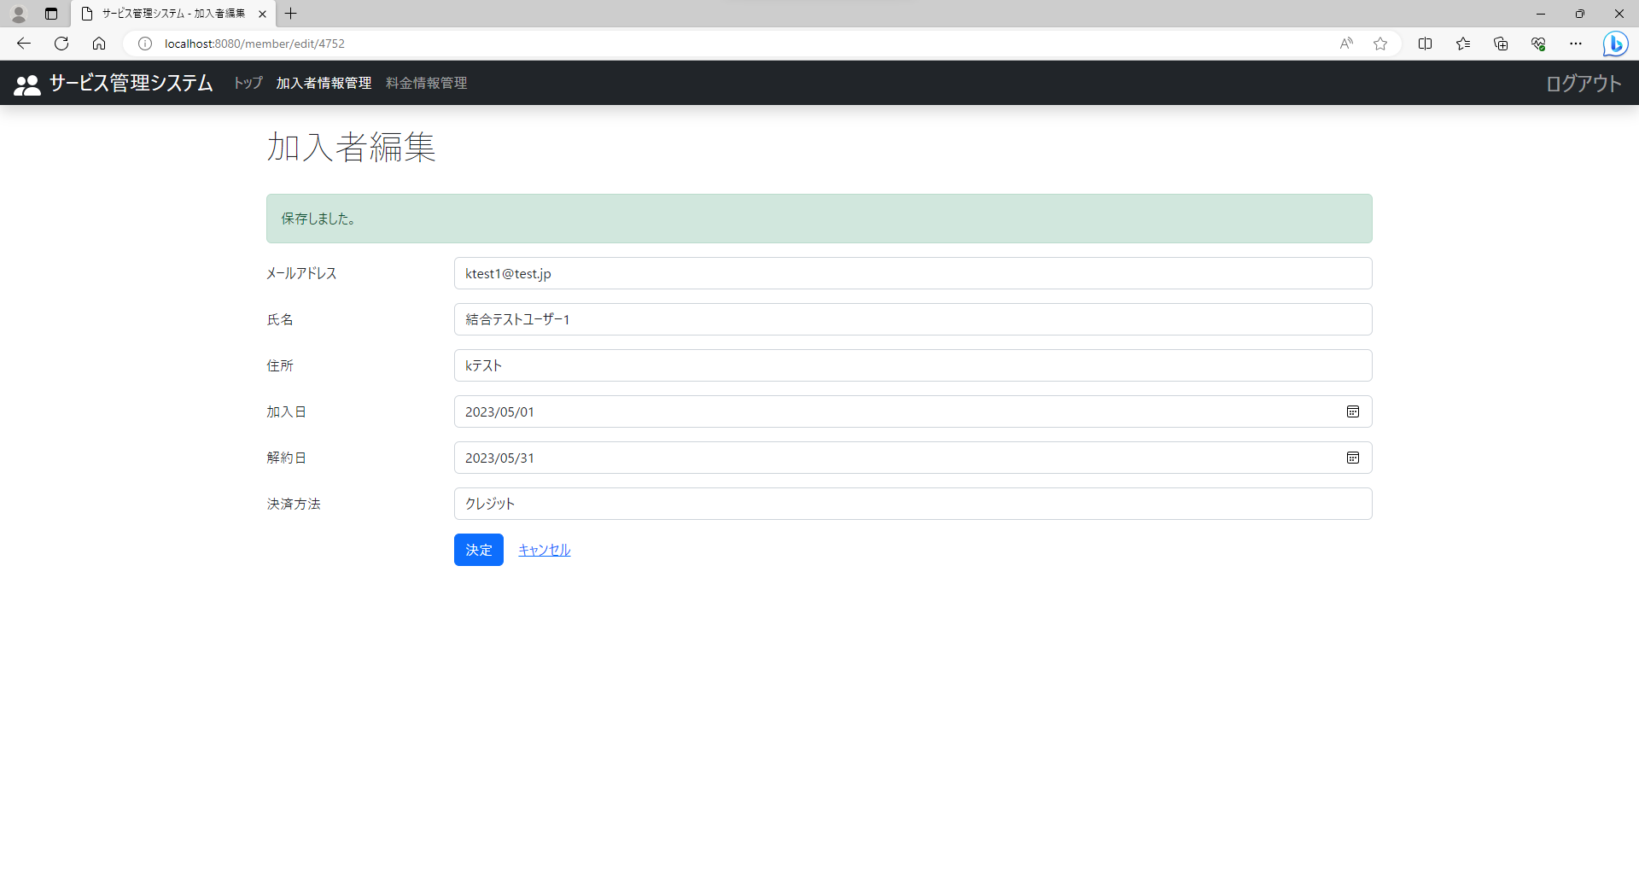

③《バッチ対象料金情報》 | ④《バッチ対象外料金情報》
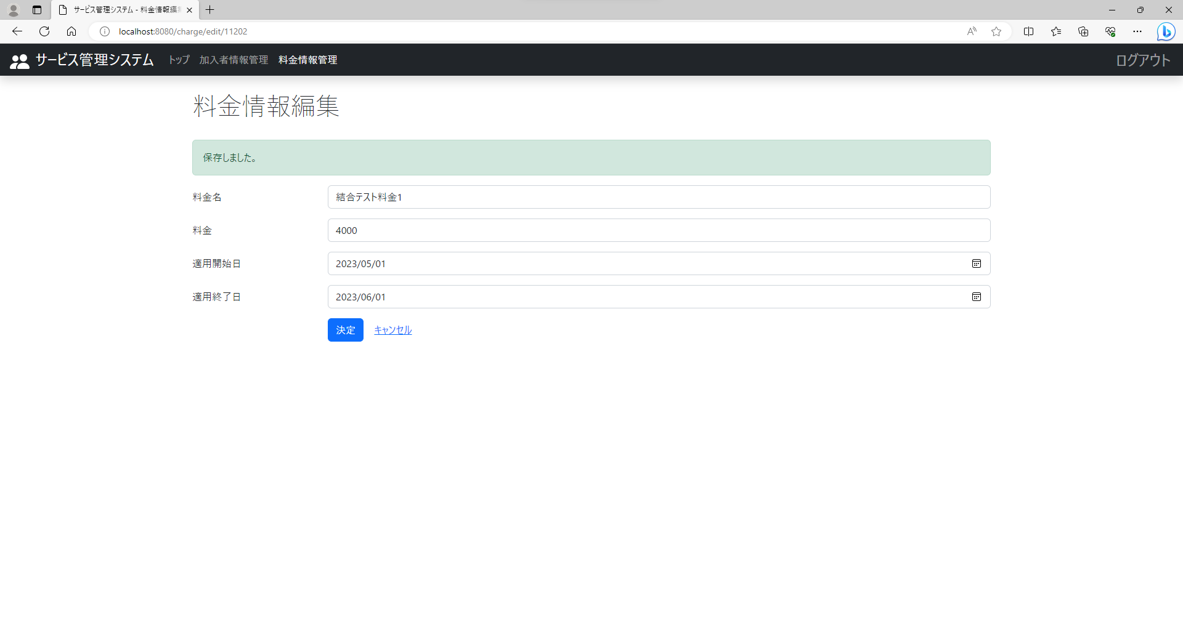


⑤《バッチ実行》
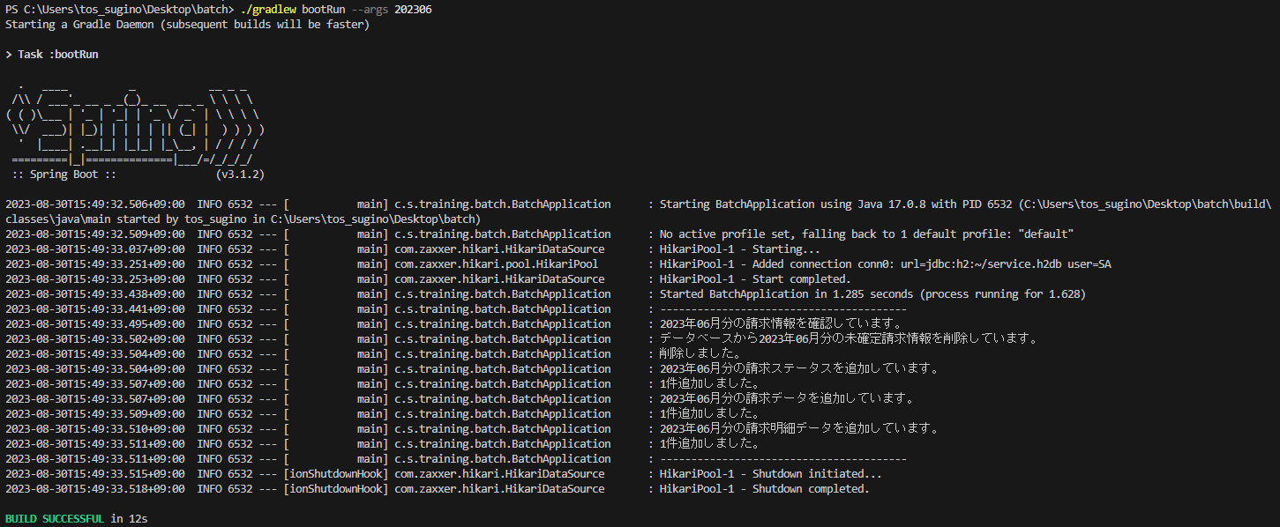

以下、確認
《請求ステータス確認》

《請求データ確認》

《請求明細データ確認》

